Sheet1
提 案 書

キャラクターＰＶＣペンケース（Ｆ） |  | 参考上代 | ¥80 | 販売価格
 |  | （税別） |  | （税別）
【JAN】 | 4711402937417
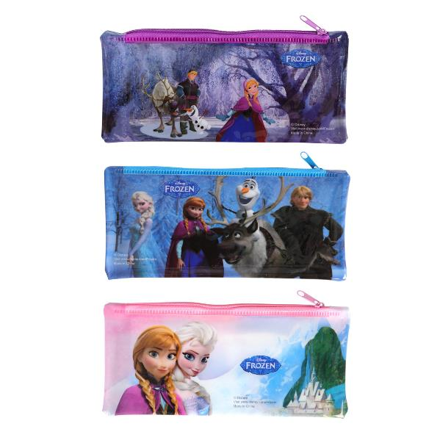 |  |  | 【商品番号】 7079 【本体サイズ】 193×90mm・13g 【パッケージサイズ】 240×104×10mm・13g 【個装形態】 ポリ袋入 【色・柄】 ３種アソート 【材質】 PVC 【入数】 600 【商品説明】 ちょっぴりクールなペンケース 【備考】 並行輸入品のため媒体等での画像使用は不可です。 【生産国】 中国

